Ficha tecnica Impresion POS
Ficha Tecnica:
Se realiza esta eleccion mediante las necesidades actuales de la empresa
Corizacion elaborada en Agosto por el equipo Numero 3

ESPECIFICACIONES DE EQUIPO
 | ESPECIFICACIONES DE HARDWARE | Imagen de Referencia
Caracteristicas | El equipo es un complemento o par con su pistola, sin embargo esta uenta con interfaz USB o bluetooth facilita la coneccion y la impersion de los recibos de venta permitiendo un flujo de clientes mas rapido | 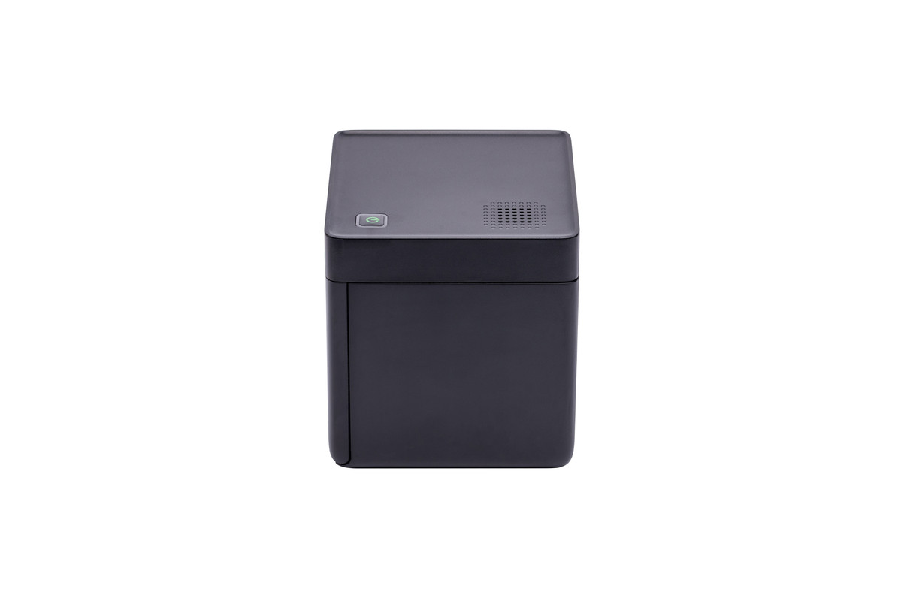 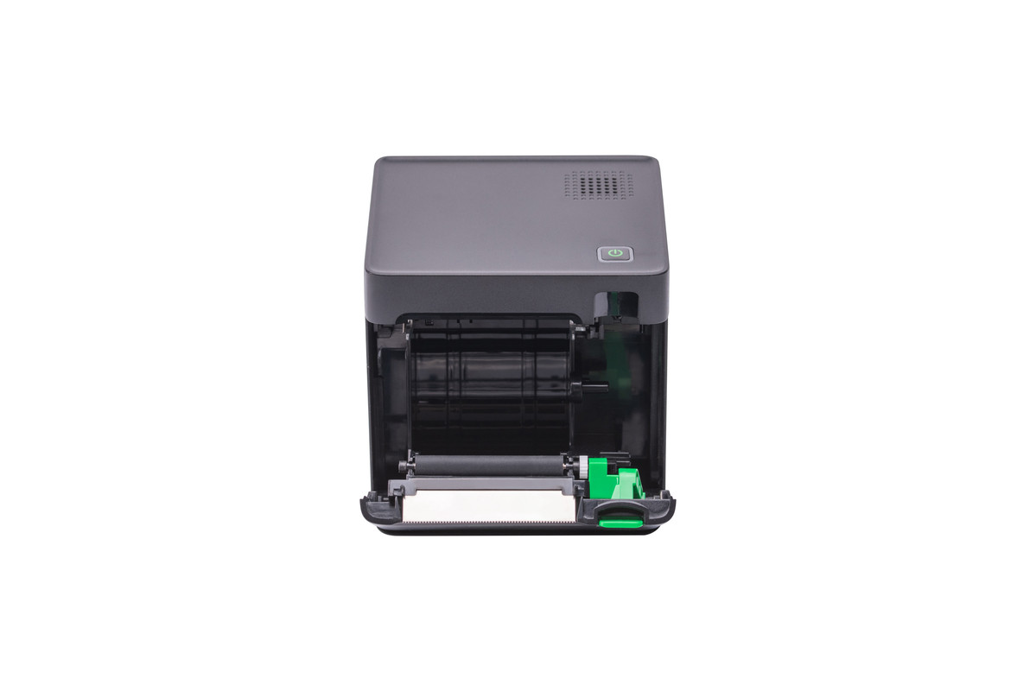

Ficha tecnica Pistola Registrad
Ficha Tecnica: Pistola registradora
Se realiza esta eleccion mediante las necesidades actuales de la empresa
Corizacion elaborada en Agosto por el equipo Numero 3

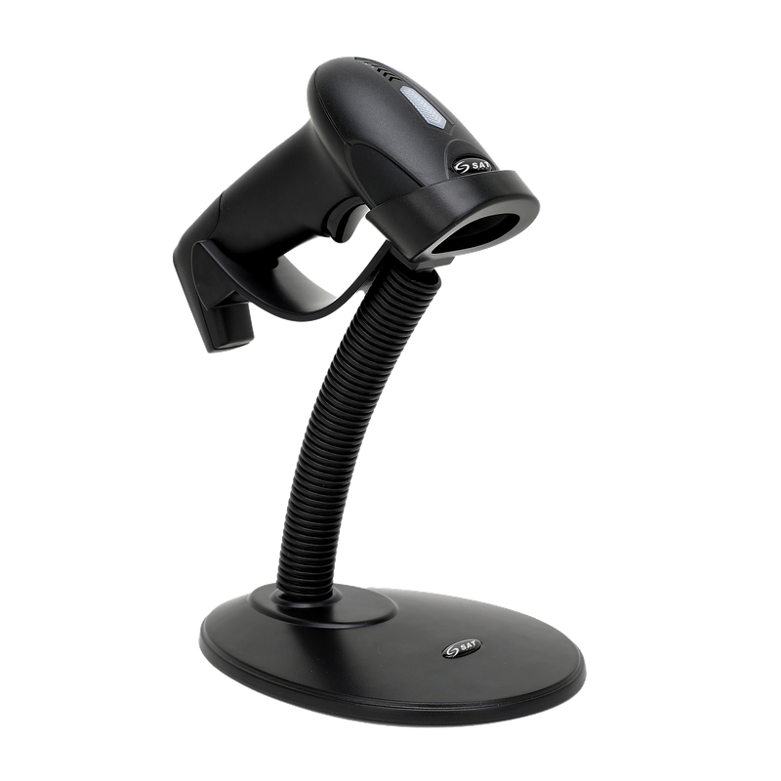
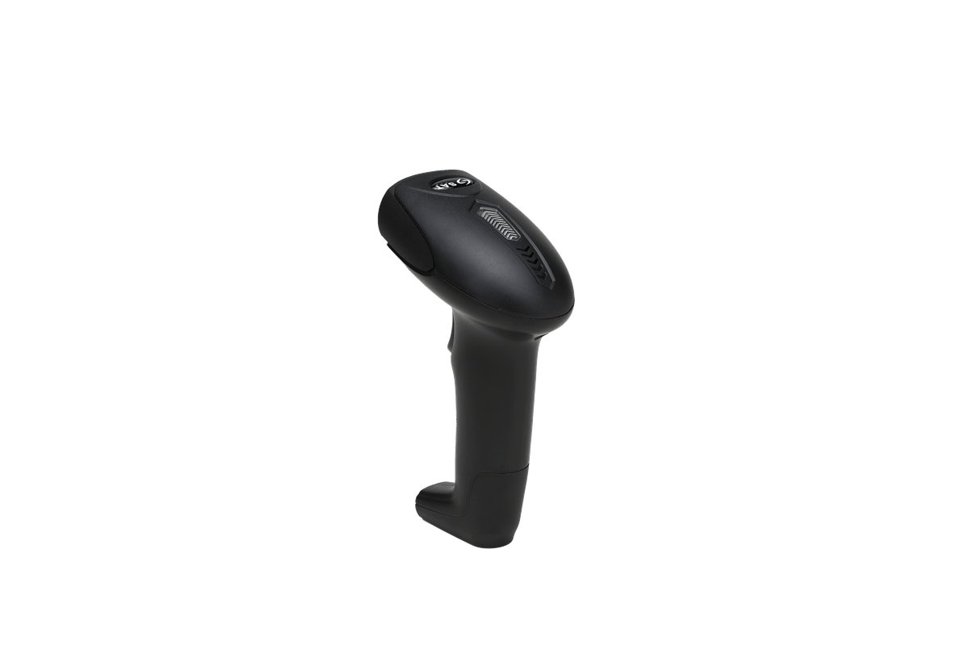
ESPECIFICACIONES DE EQUIPO
 | ESPECIFICACIONES DE HARDWARE | Imagen de Referencia
Caracteristicas | El equipo es pug & play por lo cual la latencia sera casi imperseptible en la mayoria de los casos de igual manera cuenta con varios modos de manejo tanto manual como automatico adicional de ser compatible de fabrica con muchos estandares de codificacion grafica

Ficha tecnica Adicionales
Ficha Tecnica: Adicionales menores
Se realiza esta eleccion mediante las necesidades actuales de la empresa teniendo en cuenta la linea propuesta del software por medio de Paas
Cotizacion elaborada en Agosto por el equipo Numero 3

Especificaciones del servicio
 | Especificaciones | Imagen de Referencia
Internet claro | Al elegir una arquitectura de PaaS la coneccion es fundamental dado la ubicacion de la sede la opcion mas clara es claro dado su cobertura y planes son las que mas beneficiarian a la empresa | 

Cables | Los dispositivos ( en este caso cableado ) dentro de la empresa es responsabilidad de la misma por lo cual un cable de alta velozidad para la coneccion es necesaria

Ficha tecnica portatil
Ficha Tecnica: Portatil Lenovo V15
Se realiza esta eleccion mediante las necesidades actuales de la empresa teniendo en cuenta la linea propuesta del software por medio de Paas
Corizacion elaborada en Agosto por el equipo Numero 3 Incluye el cargador

ESPECIFICACIONES DE EQUIPO
 | ESPECIFICACIONES DE HARDWARE | Imagen de Referencia
CPU | Intel Core™ i5-13420H | 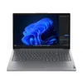
RAM | 16 GB DDR5
UNIDAD HDD/SDD | SSD M.2 PCIe
Capacidad | 512
SO | Windows 11
Puertos | 2 puertos USB A 3,0
 | 1 Puerto HDMI
 | 1 Puerto USB C
 | Jack 3.5
 | 1 Puerto RJ45
 | Puerto de alimentacion

windows 11 licencia
 |  |  | CUADRO DE COTIZACIONES

Cuadro Comparativo de Cotizaciones

Presupuestos (a) | Empresa (Nombre fiscal de la empresa) | Nº de CUIT, Dirección, Teléfono (Datos de la empresa) | Descripción del bien/ servicio (b) Características de los bienes/ servicios | Importe Unitario (moneda nacional) | Importe Total IVA incluido (moneda nacional) | Importe Total (moneda extranjera) | Tipo de cambio | Forma de Pago (Contado o Cheque) | Observaciones (se debe incluir toda aquella característica que no ha sido posible incluir anteriormente) | Imagen
Nº 1 | Amazon | https://www.amazon.com/-/es/Actualizaci%C3%B3n-Windows-desde-descarga-digital/dp/B09WCTTXQ6/ref=sr_1_1?adgrpid=195104681272&dib=eyJ2IjoiMSJ9.bHC2fZT_0VH7GHrEVeyUmYgtjUp1qagkTq3MMa1iNzmK7V4UAMLc78MUg3Dy8ZiCUFC-4rssUomdWgIQNU6o-UZad4tEYCpYuB76emLpQ2UrLWE_FfGsZzpVdm1gsEZVD1Pa0cakPj7VslbI_W5h-k1RtNNOrjAqhowS4xp5Fo5bFGAp73QWykHKNz2UXMXRfTVLaOqj2kHQegVJT4GKXx0pybeUGSKr00EUbuFOjfQ.DbE-dgnKZ0oWOOojlX4mr8O5KyRIT6gTr6bui9IdE10&dib_tag=se&hvadid=801315621069&hvdev=c&hvlocphy=9244823&hvnetw=g&hvqmt=b&hvrand=15481165890273467607&hvtargid=kwd-822631736353&hydadcr=14660_13759007&keywords=win+11+pro&mcid=dcdbddb5b2ea33b6a75425ea792cccc9&qid=1787008839&sr=8-1 | Licencia Windows 11 Pro Upgrade | $ 310,191.00 | $ 369,127.29 | $174.18 | $679,318.29 | CONTADO | Licencia vinculada al hardware, ideal para el servidor loca | 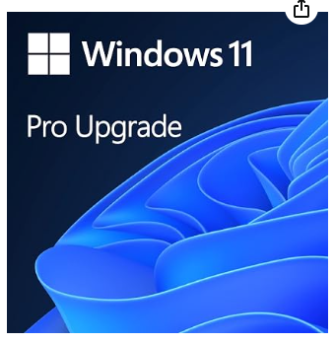
Nº2 | Revolution Soft Colombia | https://revolutionsoft.com.co/windows-11/windows-11-pro.html?utm_source=google&utm_medium=cpc&utm_campaign=22973578077&utm_content=&utm_term=&gad_source=1&gad_campaignid=22983925327&gbraid=0AAAAAp0tsekSnhKGo22ybfvSOWYpQ_xVy&gclid=Cj0KCQjw4orUBhCjARIsAIbF3qyjHxSYaHErqpPRID5EbOXQDE3u7TfcUdD_z9X9bC9qI2hTfwIR7QsaApjBEALw_wcB | Licencia Windows 11 PRO para 1 PC | $ 68,000.00 | $ 80,920.00 | $38.18 | $148,920.00 | CONTADO | Opción económica, permite la descarga y actualización de Windows 11 con todas las funciones de gestión administrativa. | 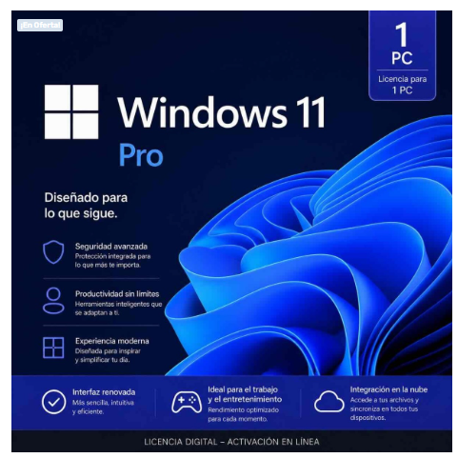
Nº 3 | Lasus | https://lasus.com.co/es/licencia-digital-microsoft-windows-11-home-fpp-64-bit-clave-de-producto-unica?srsltid=AfmBOor2US0GWY1mwkKKI4exeqUaDsL78rtj2PC2uC_FUIlQZotz1k0i | Licencia Digital Microsoft® Windows 11 Home FPP 64-bit - Clave de Producto Única | $ 560,804.00 | $ 667,356.76 | $314.91 | $1,228,160.76 | CONTADO | clave de producto única se entrega de manera digital para una activación rápida y segura. Ideal para usuarios que buscan una instalación genuina y confiable de Windows 11. | 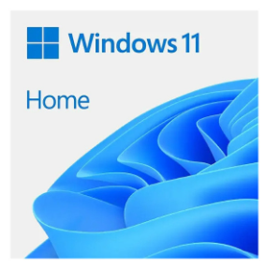

Recomendación
Presupuestos (a) | Nº 2 | Revolution Soft Colombia | Licencia Windows 11 PRO para 1 PC | Licencia Windows 11 PRO para 1 dispositivo entrega digital inmediata lista para introducir al dispositivo

licencia SQL
 |  |  | CUADRO DE COTIZACIONES

Cuadro Comparativo de Cotizaciones

Presupuestos (a) | Empresa (Nombre fiscal de la empresa) | Nº de CUIT, Dirección, Teléfono (Datos de la empresa) | Descripción del bien/ servicio (b) Características de los bienes/ servicios | Importe Unitario (moneda nacional) | Importe Total IVA incluido (moneda nacional) | Importe Total (moneda extranjera) | Tipo de cambio | Forma de Pago (Contado o Cheque) | Observaciones (se debe incluir toda aquella característica que no ha sido posible incluir anteriormente) | Garantia | Tipode licencia | Imagen
Nº 1 | LatinKeys Colombia | https://latinkeys.com/colombia/producto/sql-server-2022-standard-1-servidor/ | Licencia SQL Server 2022 Standard - 1 Servidor (activación física + 2 virtuales, sin límite de cores) | $ 702,000.00 | $ 702,000.00 | $ 226.54 | 3098.79 | CONTADO | Licencia ESD perpetua, incluye clave de producto, enlace de descarga, factura y COA digital. | Vitalicia | Propetaria | 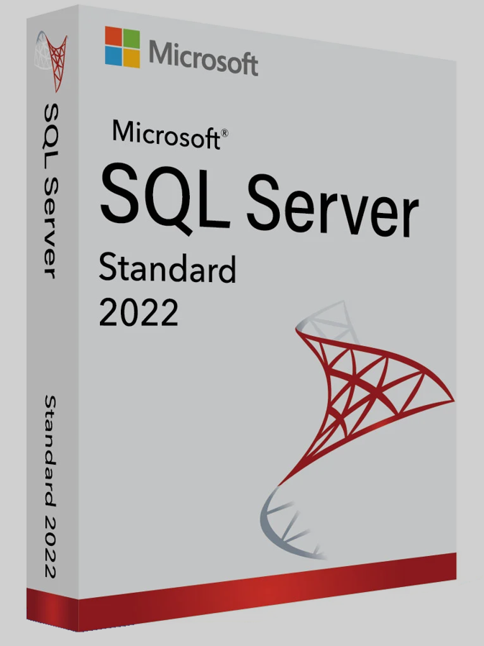
Nº 2 | La Tienda de las Licencias | https://latiendadelaslicencias.com/es/microsoft-sql-server/sql-server-2022-standard.html | SQL Server 2022 Standard - 24 Cores - Usuarios ilimitados | $ 4,937,447.32 | $ 4,937,447.32 | $ 1,593.35 | 3098.79 | A CUOTAS | Licencia perpetua para 24 núcleos y usuarios ilimitados, sin CALs ni suscripción, con clave oficial. Incluye Tablas Ledger, Query Store por defecto e integración con Azure Synapse Link. Entrega inmediata, factura válida para auditorías, soporte de seguridad de Microsoft hasta 2032. | No especifica | Propetaria | 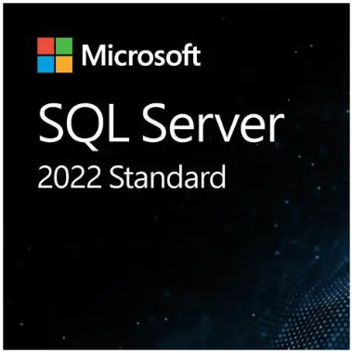
Nº 3 | Revolution Soft Colombia | https://revolutionsoft.com.co/windows-server/sql-server-2025-standard.html | SQL Server 2025 Standard Edition - 32 cores - Usuarios Ilimitados | $ 1,890,000.00 | $ 1,890,000.00 | $ 609.92 | 3098.79 | A CUOTAS | Licencia de por vida, se activa cuando el cliente lo requiera (no caduca). Válida para empresas, organismos públicos y particulares (pasa auditorías). Soporte de atención al cliente gratuito, incluye soporte oficial de Microsoft. | Vitalicia | Propetaria | 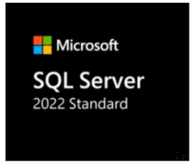 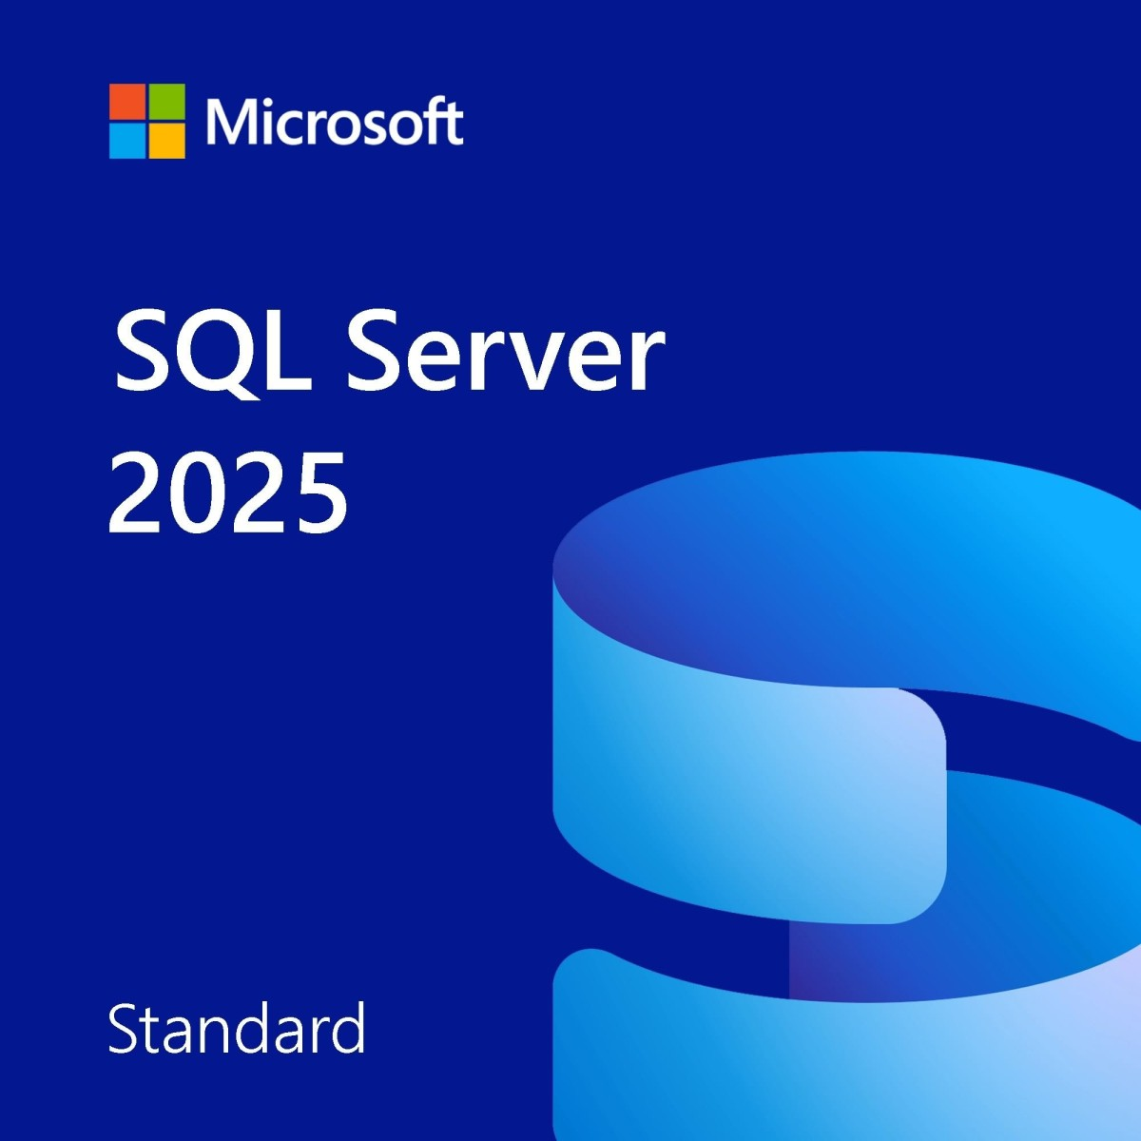

Recomendación
Presupuestos (a) | Nº 3 | Revolution Soft Colombia | SQL Server 2025 Standard Edition - 32 cores - Usuarios Ilimitados | Recomiendo esta licencia de SQL Server 2025 Standard para la empresa, ya que cubre 32 núcleos con usuarios ilimitados y sin costos extra por CALs adicionales. Es una licencia de por vida, sin caducidad, con garantía vitalicia y válida para auditorías. Incluye clave de activación, factura, soporte de atención al cliente y respaldo oficial de Microsoft, lo que la hace una opción sólida en escalabilidad y respaldo a largo plazo.

